임장지
 | 상 | 중
 | 하
84 | 선호도 |  | 단지정보 (30평) |  |  |  |  |  |  |  | 투자결과
 | 생활권 | 생활권 내 | 단지명 | 시기(년) | 전세가율 80%이상인 기간 | 평형 | 매매가 | 전세가 | 전세가율 | 투자금 | 시기(년) | 매매가 | 수익금 | 상승율 | 수익율
생활권 |  |  |  |  |  |  |  |  | #DIV/0! | 0 |  |  | - | #DIV/0! | #DIV/0! | 나만의 인싸이트 | 감사합니다 튜터님 ㅎㅎㅎ 정리하자면
생활권 |  |  |  |  |  |  |  |  | #DIV/0! | 0 |  |  | - | #DIV/0! | #DIV/0! |  | 1. 생활권 별 / 선호도 별 단지 추출 (상중하)
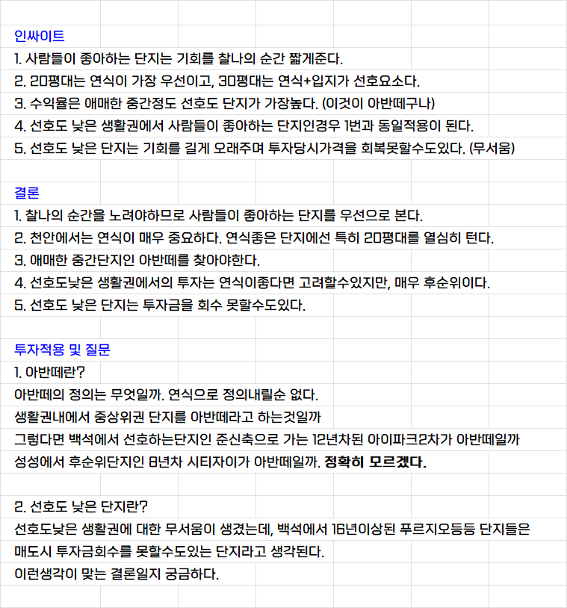
생활권 |  |  |  |  |  |  |  |  | #DIV/0! | 0 |  |  | - | #DIV/0! | #DIV/0! |  | 2. 각 단지들 투자하기 좋았던 시기 기록 (전세가율 80% 이상인 시기, 투자기회를 얼마나 주었는가?)
생활권 |  |  |  |  |  |  |  |  | #DIV/0! | 0 |  |  | - | #DIV/0! | #DIV/0! |  | 3. 그 단지들 전고점 시기 기록
생활권 |  |  |  |  |  |  |  |  | #DIV/0! | 0 |  |  | - | #DIV/0! | #DIV/0! |  | 4. [2번 시기]에 투자했을 때 [3번 시기] 기준 수익률 분석
생활권 |  |  |  |  |  |  |  |  | #DIV/0! | 0 |  |  | - | #DIV/0! | #DIV/0!
생활권 |  |  |  |  |  |  |  |  | #DIV/0! | 0 |  |  | - | #DIV/0! | #DIV/0! |  | 선명한 앞마당을 만들어 줄 '찐' 수익률분석 [나알이]
생활권 |  |  |  |  |  |  |  |  | #DIV/0! | 0 |  |  | - | #DIV/0! | #DIV/0! | 결론 | https://weolbu.com/s/MhxRTz9ZpG
생활권 |  |  |  |  |  |  |  |  | #DIV/0! | 0 |  |  | - | #DIV/0! | #DIV/0!
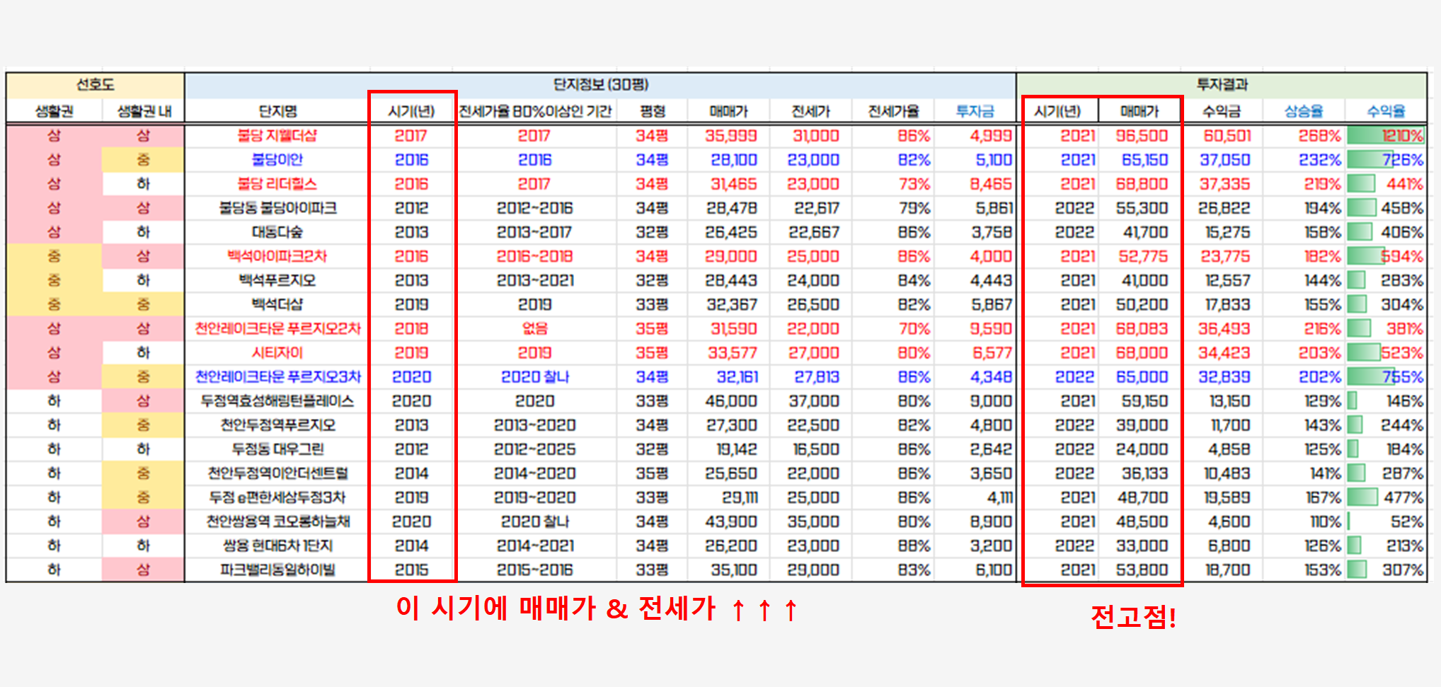
생활권 |  |  |  |  |  |  |  |  | #DIV/0! | 0 |  |  | - | #DIV/0! | #DIV/0!
생활권 |  |  |  |  |  |  |  |  | #DIV/0! | 0 |  |  | - | #DIV/0! | #DIV/0!
생활권 |  |  |  |  |  |  |  |  | #DIV/0! | 0 |  |  | - | #DIV/0! | #DIV/0!
생활권 |  |  |  |  |  |  |  |  | #DIV/0! | 0 |  |  | - | #DIV/0! | #DIV/0!
생활권 |  |  |  |  |  |  |  |  | #DIV/0! | 0 |  |  | - | #DIV/0! | #DIV/0!
생활권 |  |  |  |  |  |  |  |  | #DIV/0! | 0 |  |  | - | #DIV/0! | #DIV/0! | 투자적용 및 질문
생활권 |  |  |  |  |  |  |  |  | #DIV/0! | 0 |  |  | - | #DIV/0! | #DIV/0!
생활권 |  |  |  |  |  |  |  |  | #DIV/0! | 0 |  |  | - | #DIV/0! | #DIV/0!
생활권 |  |  |  |  |  |  |  |  | #DIV/0! | 0 |  |  | - | #DIV/0! | #DIV/0!
생활권 |  |  |  |  |  |  |  |  | #DIV/0! | 0 |  |  | - | #DIV/0! | #DIV/0!
59 | 선호도 |  | 단지정보 (20평) |  |  |  |  |  |  |  | 투자결과
 | 생활권 | 생활권 내 | 단지명 | 시기(년) | 전세가율 80%이상인 기간 | 평형 | 매매가 | 전세가 | 전세가율 | 투자금 | 시기(년) | 매매가 | 수익금 | 상승율 | 수익율
생활권 |  |  |  |  |  |  |  |  | #DIV/0! | 0 |  |  | - | #DIV/0! | #DIV/0!
생활권 |  |  |  |  |  |  |  |  | #DIV/0! | 0 |  |  | - | #DIV/0! | #DIV/0!
생활권 |  |  |  |  |  |  |  |  | #DIV/0! | 0 |  |  | - | #DIV/0! | #DIV/0!
생활권 |  |  |  |  |  |  |  |  | #DIV/0! | 0 |  |  | - | #DIV/0! | #DIV/0!
생활권 |  |  |  |  |  |  |  |  | #DIV/0! | 0 |  |  | - | #DIV/0! | #DIV/0!
생활권 |  |  |  |  |  |  |  |  | #DIV/0! | 0 |  |  | - | #DIV/0! | #DIV/0!
생활권 |  |  |  |  |  |  |  |  | #DIV/0! | 0 |  |  | - | #DIV/0! | #DIV/0!
생활권 |  |  |  |  |  |  |  |  | #DIV/0! | 0 |  |  | - | #DIV/0! | #DIV/0!
생활권 |  |  |  |  |  |  |  |  | #DIV/0! | 0 |  |  | - | #DIV/0! | #DIV/0!
생활권 |  |  |  |  |  |  |  |  | #DIV/0! | 0 |  |  | - | #DIV/0! | #DIV/0!
생활권 |  |  |  |  |  |  |  |  | #DIV/0! | 0 |  |  | - | #DIV/0! | #DIV/0!
생활권 |  |  |  |  |  |  |  |  | #DIV/0! | 0 |  |  | - | #DIV/0! | #DIV/0!
생활권 |  |  |  |  |  |  |  |  | #DIV/0! | 0 |  |  | - | #DIV/0! | #DIV/0!
생활권 |  |  |  |  |  |  |  |  | #DIV/0! | 0 |  |  | - | #DIV/0! | #DIV/0!
생활권 |  |  |  |  |  |  |  |  | #DIV/0! | 0 |  |  | - | #DIV/0! | #DIV/0!
생활권 |  |  |  |  |  |  |  |  | #DIV/0! | 0 |  |  | - | #DIV/0! | #DIV/0!
생활권 |  |  |  |  |  |  |  |  | #DIV/0! | 0 |  |  | - | #DIV/0! | #DIV/0!
생활권 |  |  |  |  |  |  |  |  | #DIV/0! | 0 |  |  | - | #DIV/0! | #DIV/0!
생활권 |  |  |  |  |  |  |  |  | #DIV/0! | 0 |  |  | - | #DIV/0! | #DIV/0!
생활권 |  |  |  |  |  |  |  |  | #DIV/0! | 0 |  |  | - | #DIV/0! | #DIV/0!

 |  |  |  |  |  |  |  |  |  |  |  |  |  |  |  |  | [공급 영향 심화 버전]

 |  |  |  |  |  |  |  |  |  |  |  |  |  |  |  |  | #NAME?

 |  |  |  |  |  |  |  |  |  |  |  |  |  |  |  |  | #NAME?
 |  |  |  |  |  |  |  |  |  |  |  |  |  |  |  |  | >>> 외곽신축, 외곽 애매준신축, 외곽 비선호구축 등으로 단지 특징 기재

 |  |  |  |  |  |  |  |  |  |  |  |  |  |  |  |  | #NAME?

 |  |  |  |  |  |  |  |  |  |  |  |  |  |  |  |  | #NAME?
 |  |  |  |  |  |  |  |  |  |  |  |  |  |  |  |  | >>> 인사이트 (가격을 통해 찾은 내용)
 |  |  |  |  |  |  |  |  |  |  |  |  |  |  |  |  | >>> 결론 (찾은 내용을 바탕으로 기준 및 우선순위 정리)
 |  |  |  |  |  |  |  |  |  |  |  |  |  |  |  |  | >>> 투자 적용 및 질문 등으로 파트 나눠볼 수 있음

 |  |  |  |  |  |  |  |  |  |  |  |  |  |  |  |  | ★중요한 것은 스스로 생각해보고 결론 내어보고 매임까지 하면서 [검증]해 나가는 것

